Värderingsbilaga
Värderingsbilaga: Enstaka träd
FASTIGHET / SAMFÄLLIGHET samt PROJEKTINFORMATION |  |  |  |  |  | Version 2025 (2025.01.14)
Fastighetsbeteckning: | Södra Kopparmora 2:459 |  |  | NIS/IB: |  | 311686
Kommun: | Värmdö |  |  | Värdetidpunkt: |  | 2025-04-01
Län (tillväxtområde): | Stockholm |  |  |  | Fastighetsnr:
ERSÄTTNINGSBERÄKNING FÖR MARKKABEL I VÄGANLÄGGNING I SKOGSMARK
Beskrivning |  |  |  |  | Längd | Area | Ersättning

Summering: |  |  |  |  |  |  | - kr
ERSÄTTNINGSBERÄKNING FÖR ÖVRIGT INTRÅNG I SKOGSMARK
Beskrivning (typ, stag, etc.) |  |  |  | Längd | Bredd | Area | Ersättning

Summering: |  |  |  |  |  |  | - kr
ERSÄTTNING FÖR ENSTAKA TRÄD
Trädslag | Träddiameter | Trädantal | Volym per träd |  | Kr per träd | Total Volym | Ersättning
Tall | 34 cm | 1 st | 1.049 m³ |  | 550.1 kr | 1.049 m³ | 550 kr
Tall | 22 cm | 2 st | 0.369 m³ |  | 169.2 kr | 0.738 m³ | 338 kr
Gran | 16 cm | 3 st | 0.168 m³ |  | 82.8 kr | 0.504 m³ | 248 kr
Löv | 30 cm | 1 st | 0.724 m³ |  | 306.9 kr | 0.724 m³ | 307 kr
Löv | 26 cm | 2 st | 0.522 m³ |  | 216.1 kr | 1.044 m³ | 432 kr
Löv | 24 cm | 1 st | 0.433 m³ |  | 174.1 kr | 0.433 m³ | 174 kr
Löv | 20 cm | 5 st | 0.278 m³ |  | 107.2 kr | 1.389 m³ | 536 kr
Löv | 10 cm | 2 st | 0.042 m³ |  | 24.5 kr | 0.084 m³ | 49 kr
Löv | 8 cm | 12 st | 0.022 m³ |  | 25.8 kr | 0.265 m³ | 309 kr
Löv | 6 cm | 5 st | 0.013 m³ |  | 35.7 kr | 0.067 m³ | 179 kr
Summering: |  | 34 st |  |  |  | 6.3 m³sk | 3,122 kr

FÖRKLARING
Löpmeterersättning skogsmark:
Modellen utgår ifrån en 4 meter bred skogsgata för markledning där ledning placeras inom väganläggning. Eftersom halva skogsgatan redan är ianspråktagen av vägområde betraktas inte denna del som intrång i skogsmark. Ersättning utgår endast för halva skogsgatans bredd (2 m). Modellen får endast användas i skogsmark och upp till 500 m² (250 m).

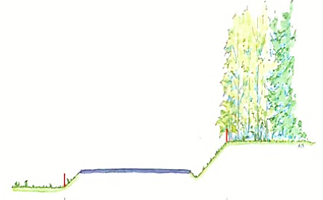

Ersättning enstaka träd:
Modellen används främst vid värdering av enstaka träd längs vägar i skogsmark, den kan även användas för enstaka träd i övrig mark - ej inom tomtmark. Modellen får tillämpas vid volymer upp till 15 m³sk.

Ianspråktagen skogsgata

Metod:
Trädets diameter mäts i brösthöjd (1,3 m över marken) och indelningen görs i 2 cm klasser. Träd som ersätts färgstämplas.

Vägområde

Tillfälliga skador regleras separat. Ersatta träd förblir fastighetsägarens egendom, dock har ledningsägaren rätt att fälla träden om det uppstår behov vid anläggande eller underhåll av ledning (med tillbehör).
ERSÄTTNING: |  |  |  |  |  |  | 3,122 kr

Karta Tillväxtområde
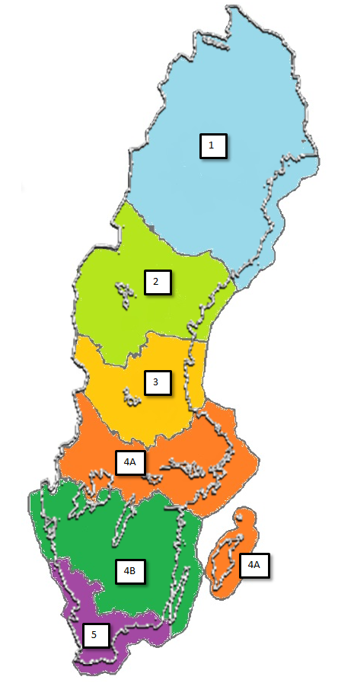

Tillväxtområde | Tillhörande län
1 | Norrbotten, Västerbotten
2 | Jämtland, Västernorrland
3 | Dalarna, Gävleborg
4A | Värmland, Örebro, Västmanland, Uppsala, Stockholm, Södermanland, Gotland
4B | Västra Götaland, Östergötland, Jönköping, Kalmar, Kronoberg
5 | Halland, Skåne, Blekinge

